Capa


Internet
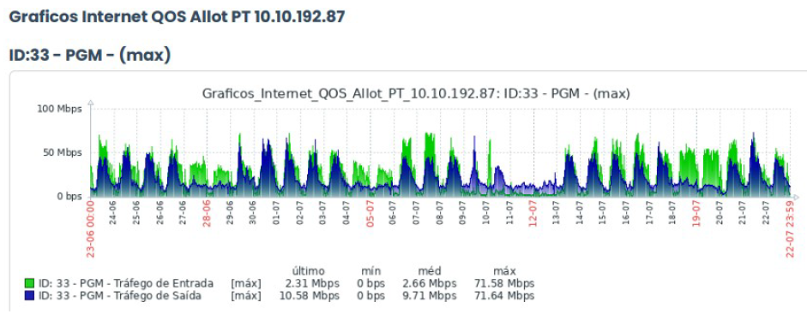
INTERNET - PGM TC 015

INTERNET

Uso Internet - Medição em Junho e Julho/2026

Download* | Kbps | Mbps
 | 73297.92 | 71.58

Upload | Kbps | Mbps
 | 73359.36 | 71.64

*Pico de Upload.

